Windows
1 | Cài FTP file

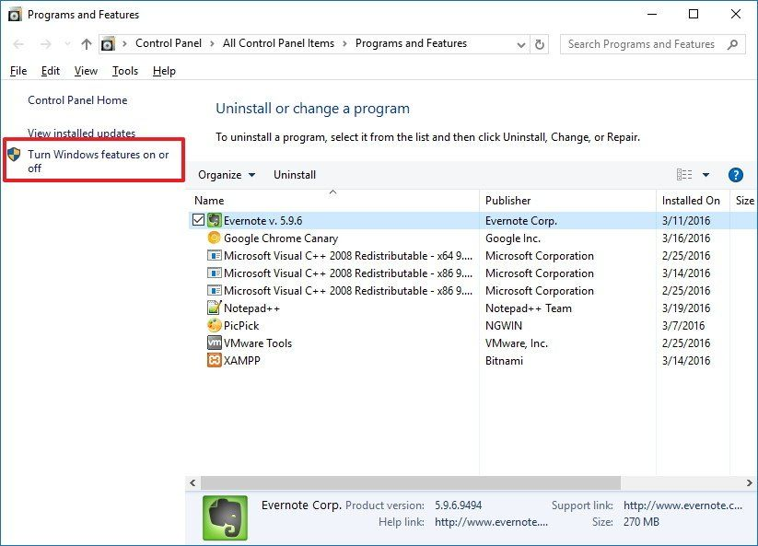
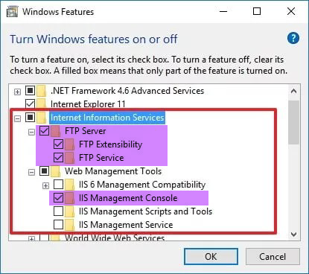
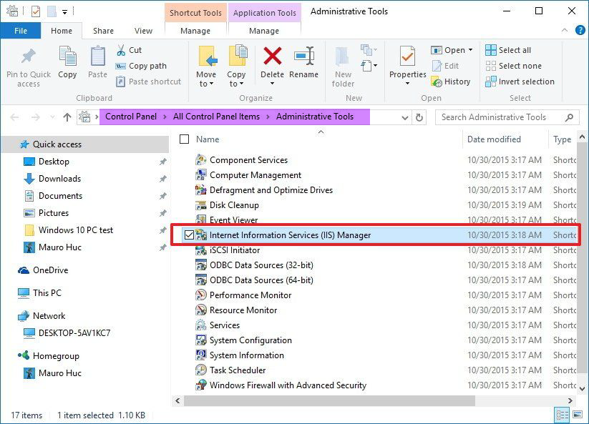

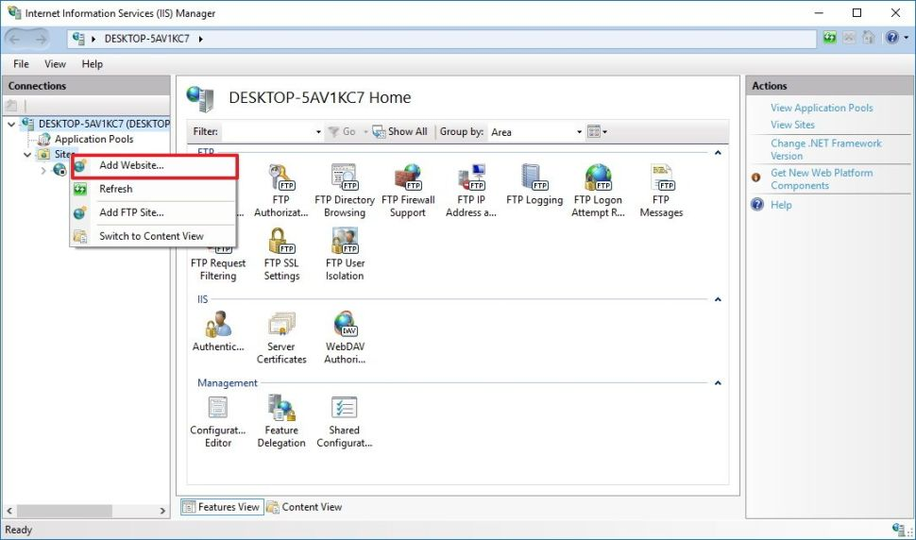
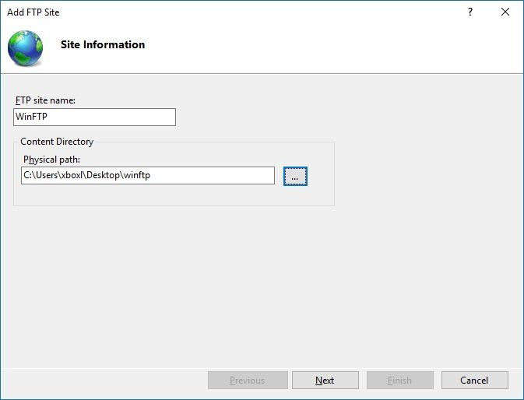
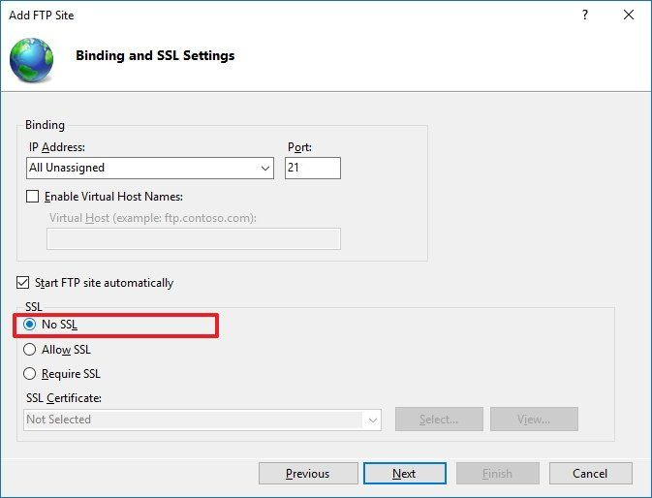
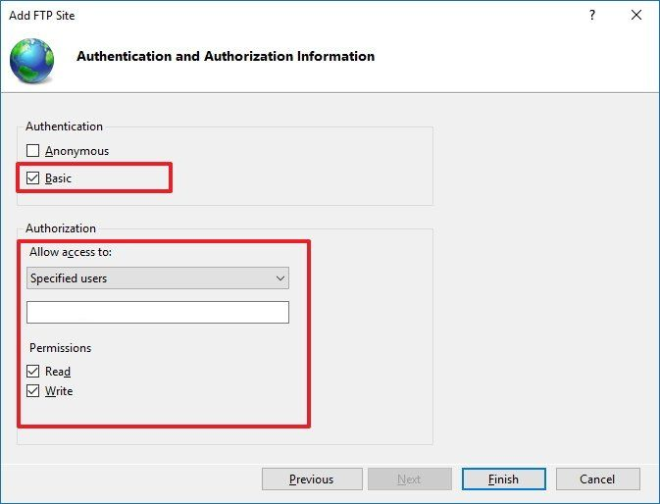

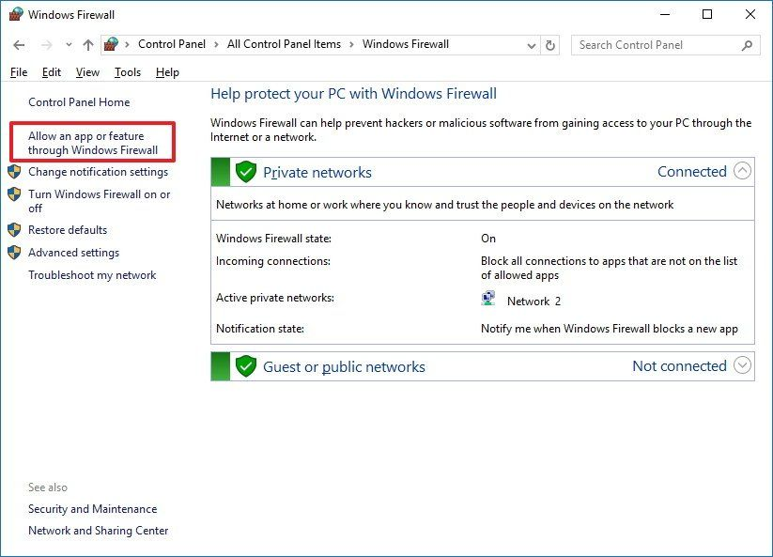
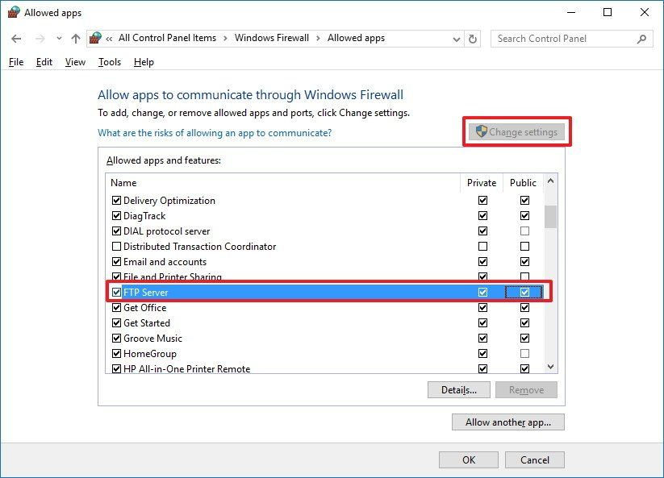

 |  |  | Có thể test bằng FileZilla để kết nối copy file to vps

2 | Cài SSH
 |  | 2.1 | Setup SSH

 |  |  |  | https://github.com/PowerShell/Win32-OpenSSH/releases |  |  |  |  |  |  | version | 8.9.1

 |  |  |  | Chạy PowserShell hoặc (Cmd) với quyền Administrator

 |  |  |  |  | cd C:\OpenSSH

 |  |  |  |  | powershell -ExecutionPolicy ByPass -File install-sshd.ps1

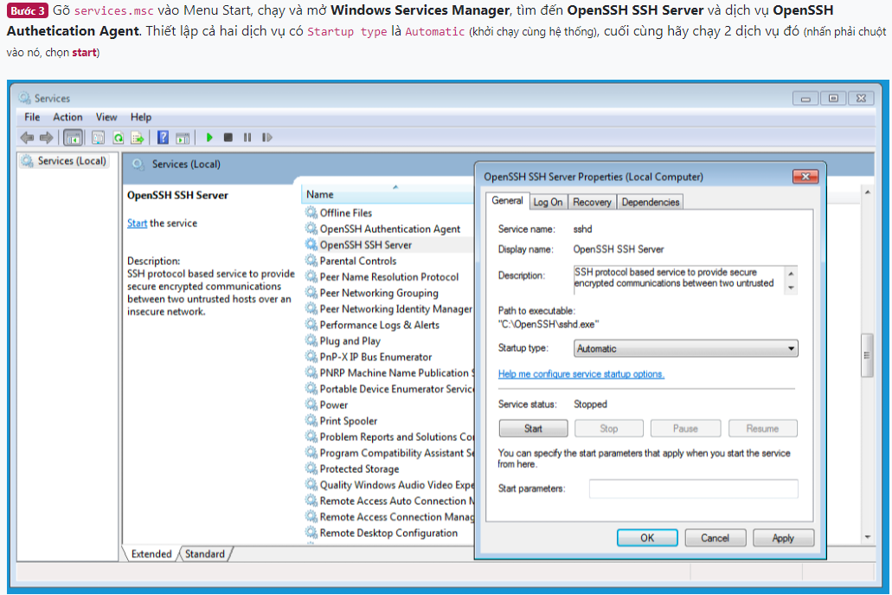

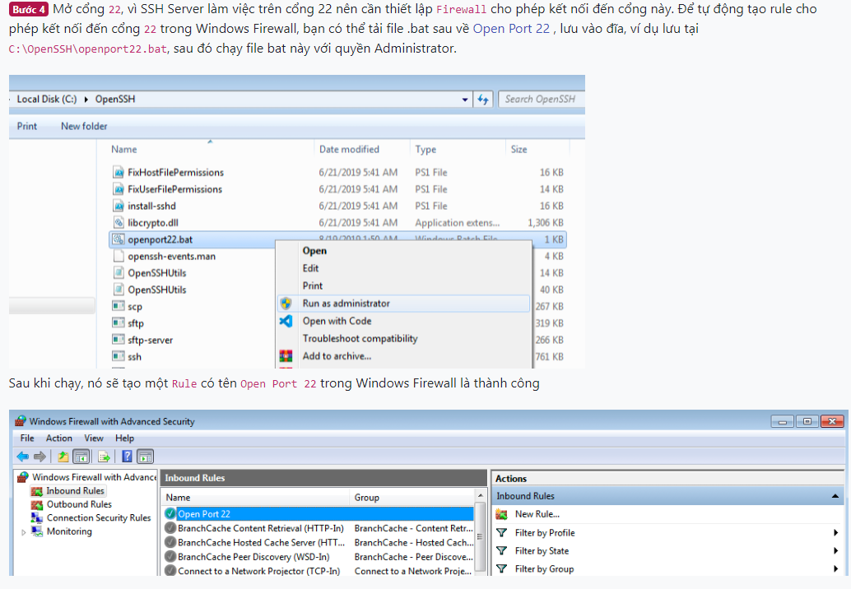
 |  |  |  |  |  |  |  |  |  |  |  |  | https://raw.githubusercontent.com/xuanthulabnet/learn-ssh/master/openport22.bat

 |  |  |  |  |  |  |  |  |  |  |  |  | ECHO OFF
 |  |  |  |  |  |  |  |  |  |  |  |  | set PORT=22
 |  |  |  |  |  |  |  |  |  |  |  |  | set RULE_NAME="Open Port %PORT%"

 |  |  |  |  |  |  |  |  |  |  |  |  | netsh advfirewall firewall show rule name=%RULE_NAME% >nul
 |  |  |  |  |  |  |  |  |  |  |  |  | if not ERRORLEVEL 1 (
 |  |  |  |  |  |  |  |  |  |  |  |  | rem Rule %RULE_NAME% already exists.
 |  |  |  |  |  |  |  |  |  |  |  |  | echo Hey, you already got a out rule by that name, you cannot put another one in!
 |  |  |  |  |  |  |  |  |  |  |  |  | ) else (
 |  |  |  |  |  |  |  |  |  |  |  |  | echo Rule %RULE_NAME% does not exist. Creating...
 |  |  |  |  |  |  |  |  |  |  |  |  | netsh advfirewall firewall add rule name=%RULE_NAME% dir=in action=allow protocol=TCP localport=%PORT%
 |  |  |  |  |  |  |  |  |  |  |  |  | )

 |  | 2.2 | Setup SSH key

 |  |  |  | Tạo ssh-key qua OpenSSH

 |  |  |  |  | Chạy lệnh tỏng OpenSSH folder

 |  |  |  |  |  | ssh-keygen -t rfa |  |  | Ex: | file: | mykey
 |  |  |  |  |  |  |  |  |  | password | bỏ qua (không nhập)

 |  |  |  |  | => | private key |  | mykey |  |  | dùng ở client/ gitlab
 |  |  |  |  |  | public key |  | mykey.pub |  |  | để ở server VPS

 |  |  |  |  | copy file mykey.pub vào folder: .ssh/ ở thư mục [user windows], đổi tên file thành authorized_keys (không có phần mở rộng)
 |  |  |  |  | copy file mykey.pub vào folder: C:\ProgramData\ssh, đổi tên file thành administrators_authorized_keys (không có phần mở rộng)

 |  |  |  | Chuyển file config sang dùng ssh key
 |  |  |  |  | Mở dùng ssh key
 |  |  |  |  | Tắt xác thực bằng username/password
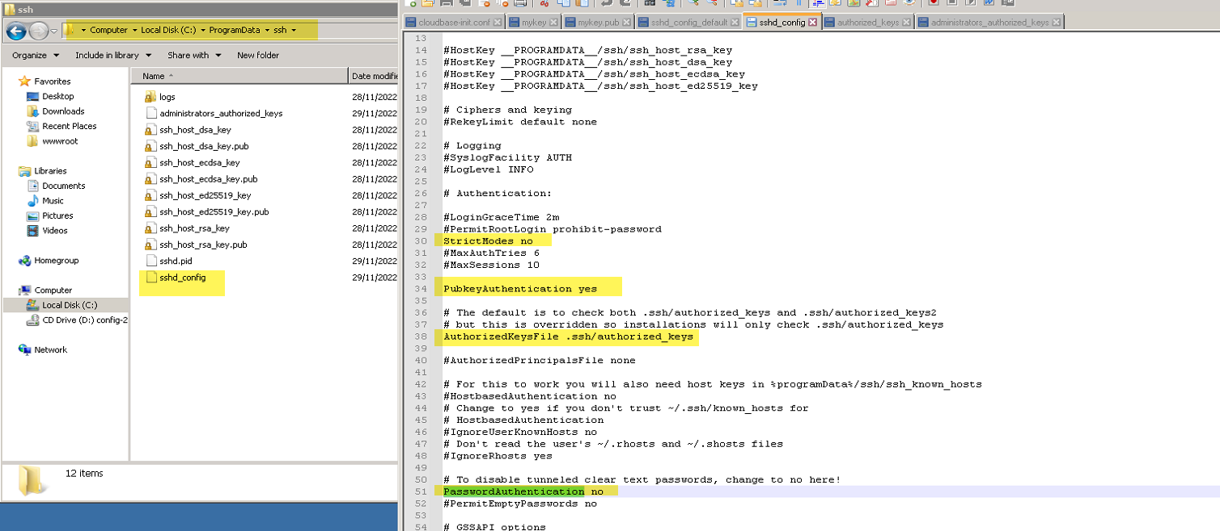

 |  | 2.3 | Test kết nối ở client
 |  |  |  | copy file private key về máy local

 |  |  |  |  | ssh -i [đường dẫn đến private key] username@server_vps_ip

3 | Cài JDK |  | JDK 11 |  | https://download.oracle.com/otn/java/jdk/11.0.16.1+1/f9456f6fbfe042b5a5ca0a8898bfa5ec/jdk-11.0.16.1_windows-x64_bin.exe?AuthParam=1669606793_70349946c4613ecc3248c52cf832f635

4 | Cài service cho app

 |  |  | Cài winsw 2.9.0 |  | để chạy jar |  | https://repo.jenkins-ci.org/releases/com/sun/winsw/winsw/2.9.0/winsw-2.9.0-bin.exe

 |  |  | Tạo file appName.xml |  |  |  | <service>
 |  |  |  |  |  |  | <id>MyApp</id>
 |  |  |  |  |  |  | <name>MyApp</name>
 |  |  |  |  |  |  | <description>This runs Spring Boot as a Service.</description>
 |  |  |  |  |  |  | <env name="MYAPP_HOME" value="%BASE%"/>
 |  |  |  |  |  |  | <executable>java</executable>
 |  |  |  |  |  |  | <arguments>-Xmx256m -jar "%BASE%\MyApp.jar"</arguments>
 |  |  |  |  |  |  | <logmode>rotate</logmode>
 |  |  |  |  |  |  | </service>

 |  |  | Đổi tên file winsw.exe thành appName.exe

 |  |  | chạy cmd để tạo service MyApp.exe install

 |  |  | Tạo script start/stop service file

 |  |  |  | stop-service.cmd |  |  | net start serviceName
 |  |  |  | start-service.cmd |  |  | net stop serviceName

5 | Cài đặt gitlab cicd

 |  |  | Create CICD variable

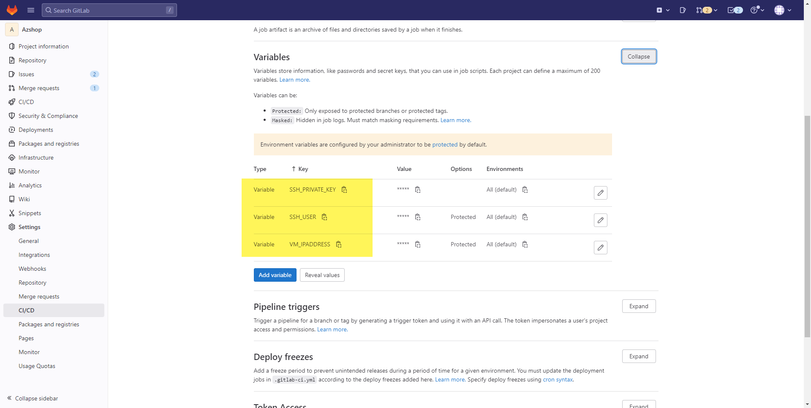

 |  |  |  |  |  |  |  |  |  |  |  |  |  | SSH_PRIVATE_KEY |  | vps private key (copy tất cả nội dung trong file)
 |  |  |  |  |  |  |  |  |  |  |  |  |  | SSH_USER |  | vps user login
 |  |  |  |  |  |  |  |  |  |  |  |  |  | VM_IPADDRESS |  | vps server ip

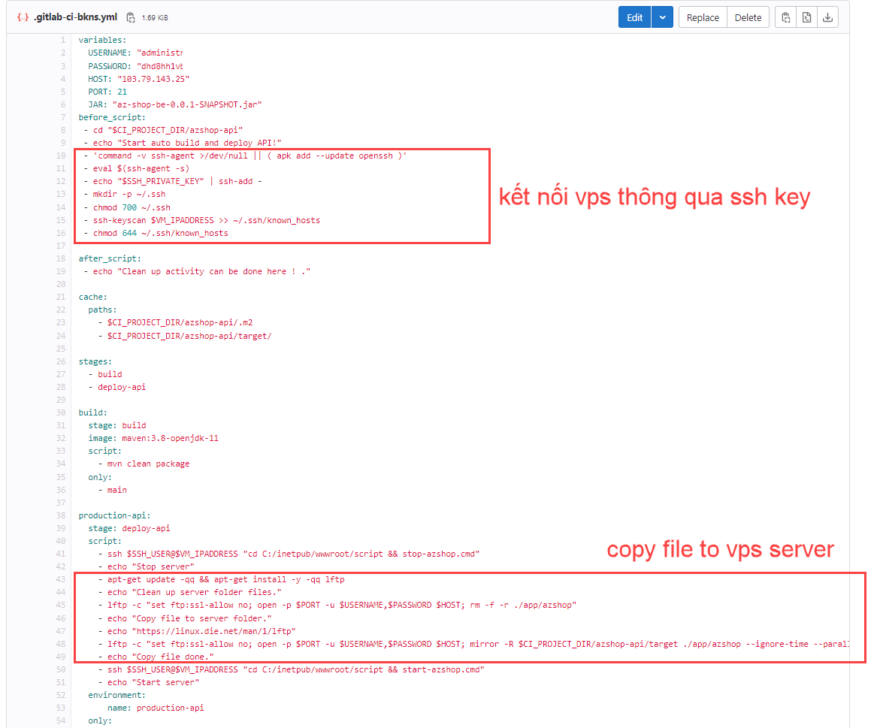

 |  |  |  |  |  |  |  |  |  |  |  |  |  |  | - lftp -c "set ftp:ssl-allow no; open -p $PORT -u $USERNAME,$PASSWORD $HOST; mirror -R $CI_PROJECT_DIR/azshop-api/target ./app/azshop --ignore-time --parallel=10 --exclude classes/ --exclude generated-sources/ --exclude maven-archiver/ --exclude maven-status/ --exclude-glob *.original"

6 | Tận hưởng thành quả

 |  |  | commit code và push

